상품제안서
국내제작 아이스 쿨스카프 | 상품코드: S40489

 |  |  |  |  |  |  | 02-713-8555 | www.synergygift.co.kr
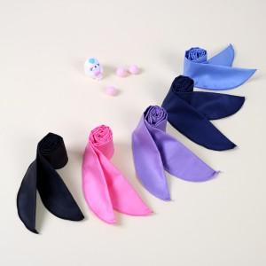 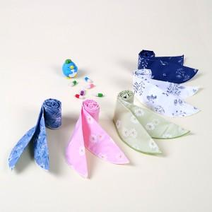

【상세/제작정보】 | <p><span style="font-size: 14pt;">※ 운임비 별도 발생 됩니다.</span></p>

【인쇄/포장옵션】 | 실크 / 포장불가능

【공급단가】 | 수량 | 100~ | 300~ | 500~ | 1,000~ | 3,000~
*VAT별도 | 패턴 | 2,270원 | 2,240원 | 2,180원 | 2,100원 | 2,010원
 | 컬러 | 2,400원 | 2,360원 | 2,310원 | 2,220원 | 2,120원

【상품 URL】 | https://www.synergygift.co.kr:443/src/goods_detail.php?gdno=40489

